Feuil1
Contrat de location de véhicules |  |  |  |  |  |  | N°2019-000
Multi Services Auto |  | Client
3 rue des Jacques |  | Nom : | {{resa.client.Nom}} |  | Prénom : | {{resa.client.Prenom}}
97480 ST JOSEPH
SIRET : 420 115 271 000025 |  | Adresse : | {{ resa.client.Adresse}}
262563938
692652146 |  | Tel : | {{ resa.client.Telephone}}

Conducteur agrées : |  | Né(e) le : | Permis n° : |  | Cat : | Délivré le : à :
{{ resa.client.conducteur1}} |  | {{ resa.client.conducteur1.DateNaissance }} | {{ resa.client.conducteur1.NumeroPermis}} |  | B | {{ resa.client.conducteur1.VillePermis}} - {{ resa.client.conducteur1.DatePermis}}
{{ resa.client.conducteur2}} |  | {{ resa.client.conducteur2.DateNaissance }} | {{ resa.client.conducteur2.NumeroPermis}} |  | B | {{ resa.client.conducteur2.VillePermis}} - {{ resa.client.conducteur2.DatePermis}}

CONVENTIONS DE LOCATION DE VÉHICULES

A partir du : | {{ resa.debut}} |  | au : | {{ resa.Fin}} |  | durée : | {{nbjours}}
 |  |  |  | inclus | non inclus
Tarif journée : | {{ resa.vehicule.Categorie.tarif}} |  | □ | Frais de nettoyage :
Tarif location : |  |  | □ | Franchises :
 |  |  |  | (Franchises Vol / Franchises Dommages)

Reçu : | € | le : |  |  | en ESP / CHQ / CB
Reçu : | € | le : |  |  | en ESP / CHQ / CB
Reçu : | € | le : |  |  | en ESP / CHQ / CB

Marque |  | Modele |  | Immatriculation |  | Livré par
{{ resa.vehicule.Marque}} |  | {{ resa.vehicule.Description}} |  | {{ resa.vehicule.Immatriculation}}

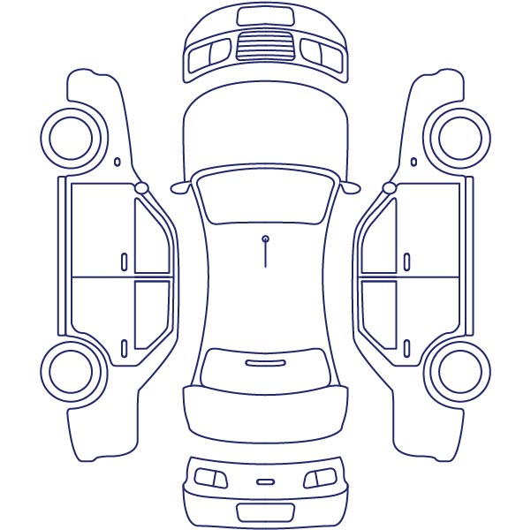
 |  | Observation sur l'état du véhicule
 |  | * Rayé | ∆ Enfoncé | ᴓ Cassé | / | Départ | Retour

 |  |  |  |  | Date :
 |  |  |  |  | Heure :
 |  |  |  |  | Kms :
 |  |  |  |  | Carburant : | 1/1 3/4 1/2 1/4 0

 |  |  |  |  | Documents & accessoires

 |  |  |  |  | □ Carte grise | □ Cric | □ Roue secours
 |  |  |  |  | □ Autoradio | □ Tapis | □ Plage AR
 |  |  |  |  | □ Kit sécurité | □ Assurances

Je soussigné : |  |  |  | Fait à ST JOSEPH le :

Déclare avoir pris connaissance des conditions de location et des tarifs en vigueur. Je les accepte sans réserves et m'engage à restituer à la date prévue le véhicule que je reconnais avoir reçu ce jour dans l'état annexé ci-dessus. |  |  |  |  | Signature du locataire précédé de la mention "lu et approuvé"

 |  |  |  | Sortie |  | Arrivée

